Sheet1
몬스터 옵틱스 플렉스 필름(2매)
STI : 02 6673 4900 , Fax : 02 6406 6543
배송주소:
제품명 | 몬스터 옵틱스 플렉스 필름(2매)
이미지 | 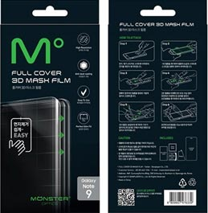
기종/색상 | 필름
갤럭시Z플립 (F700)
갤럭시S10 5G (G977)
갤럭시S20 (G981)
갤럭시S20플러스 (G986)
갤럭시S20울트라 (G988)
갤럭시S21 (G991)
갤럭시S21플러스 (G996)
갤럭시S21울트라 (G998)
갤럭시S22 (S901)
갤럭시S22플러스 (S906)
갤럭시S22울트라 (S908)
갤럭시S23 (S911)
갤럭시S23플러스 (S916)
갤럭시S23울트라 (S918)
갤럭시S24 (S921)
갤럭시S24플러스 (S926)
갤럭시S24울트라 (S928)
갤럭시노트10 (N971)
갤럭시노트10플러스 (N976)
갤럭시노트20 (N981)
갤럭시노트20울트라 (N986)

